业务规则
一级模块 | 二级模块 | 指标项 | 指标定义 | 测试结果 | 禅道BUG编号
首页 | 时间维度切换 | 时间维度切换 | 诉求热点、热点事项、镇街受理、本期受理、地图支持时间维度切换
 | 信访形式切换 | 信访形式切换 | 诉求热点、热点事项、镇街受理、近30天受理趋势、地图支持时间维度切换
 | 时效性 |  | 除了今日受理、本地受理、风险预警是准实时刷新，其他指标T+1数据，每天更新一次
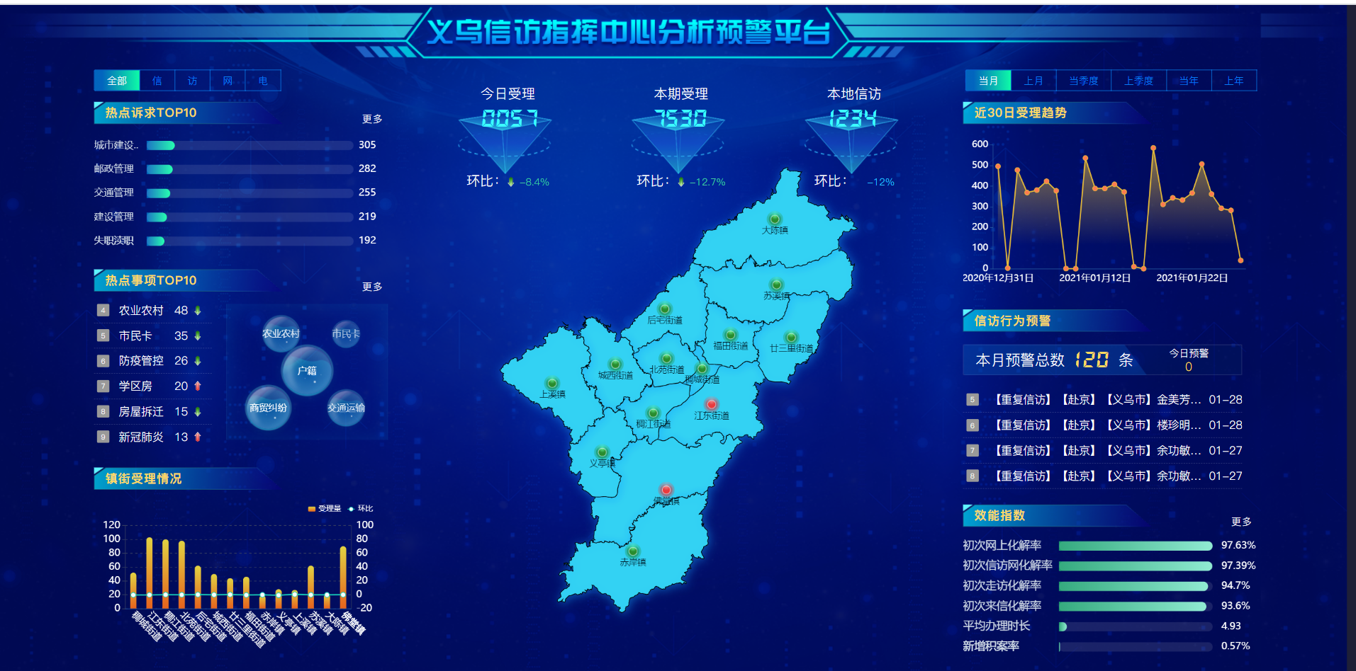
 | 今日受理量 | 今日受理 | 1、登记时间为今日，问题属地或去向单位为义乌市的所有事项（含预处理），数据来源浙里访 2、每分钟刷新一次数据
 |  | 环比 | （今日受理量-昨日受理量）/昨日受理量
 | 今日本地受理量 | 本地信访 | 1、登记时间为今日的所有事项，数据来源基层指挥中心系统 2、每分钟刷新一次数据
 |  | 环比 | （今日本地信访量-昨日本地信访量）/昨日本地信访
 | 本期登记情况 | 受理总量 | 1、登记时间为首页时间标签选中时间范围内，问题属地或去向单位为义乌所有事项（含预处理）（件次） 2、区分信访形式分类分析
 | 诉求热点 | 排行榜 | 1、本期信访事项受理量TOP10的热点诉求类型 2、支持按信访形式切换显示 3、点击栏目标题（诉求热点TOP10），进入诉求热点二级分析页面
 | 热点事项 | 排行榜 | 1、本期热点事项受理量TOP10的 2、支持按信访形式切换显示 3、点击栏目标题（热点事项TOP10），弹出热点事项地图弹框
 | 镇街受理情况 | 办理情况 | 1、办理单位是义乌镇街的 2、支持按信访形式切换显示 3、鼠标放置弹窗：镇街名称、受理量、环比
 | 近30日受理趋势 |  | 近30天，问题属地或去向单位是义乌市的信访事项 2、支持按信访形式切换显示 3、鼠标放置弹窗：时间+受理量
 | 地图 |  | 1、问题属地或去向是义乌，展示本期内各镇街受理量情况 2、支持按信访形式切换显示 3、以各镇街平均受理量为基准，超出20%以上为红色、(10%,20%]为橙色，(0%,10%]为黄色，低于平均值为绿色 4、弹窗展示：镇街名称、受理量、环比
 | 信访行为预警 | 本月预警 | 1、登记时间为本月，问题属地或去向单位是义乌，符合预警条件的预警信息 2定义： 越级访定义：国家、省、市三级信访机构登记的来访件， 扬言定义：扬言标志为是的信访件， 重复访定义：近12个月， 同人来访超过5次，视为重复来访；近12个月，同人信访行为超过10次，视为重复信访 3、弹窗显示本月预警信息
 |  | 今日预警 | 1、登记时间为今日，问题属地或去向单位是义乌，符合预警条件的预警信息 2定义： 越级访定义：国家、省、市三级信访机构登记的来访件， 扬言定义：扬言标志为是的信访件， 重复访定义：近12个月， 同人来访超过5次，视为重复来访；近12个月，同人信访行为超过10次，视为重复信访 3、弹窗显示今日预警信息
 |  | 滚动播放风险 | 1、问题属地或去向单位是义乌，登记时间为近3日，按登记时间降序列出 2、越级访预警格式为【预警类型】+【姓名】+【登记单位级别】+【信访形式】+【登记时间】 扬言件预警格式为【预警类型】+【姓名】+存在扬言行为+【登记时间】 重复访预警格式为【预警类型】+【姓名】+重复信访/重复访+【登记时间】 3、点击弹窗显示本月预警信息
 | 效能指数 |  | 展示义乌市初次信访网化解率、初次走访化解率、初次来信化解率、初次网上化解率、平均办理时长、新增积案率

 |  |  | 3

